상품제안서
[칼라인쇄] 거울 2색 캐릭터볼펜 | 상품코드: S25693

 |  |  |  |  |  |  | 02-713-8555 | www.synergygift.co.kr
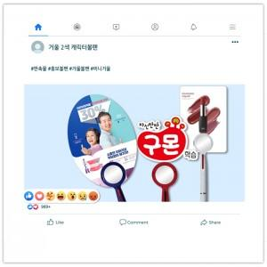

【상세/제작정보】 | <p>- 캐릭터 볼펜의 PP인쇄물 크기는 70 X 100mm 이내 기준이며, 이상의 크기는 문의바랍니다.(작을수록 예쁩니다.)&nbsp;&nbsp;</p>

【인쇄/포장옵션】 | 풀칼라 / 포장불가능

【공급단가】 | 수량 | 500~ | 1,000~ | 3,000~ | 5,000~ | 10,000~
*VAT별도 | 단가 | 790원 | 570원 | 550원 | 520원 | 510원

【상품 URL】 | https://www.synergygift.co.kr:443/src/goods_detail.php?gdno=25693

